GSM Сканер
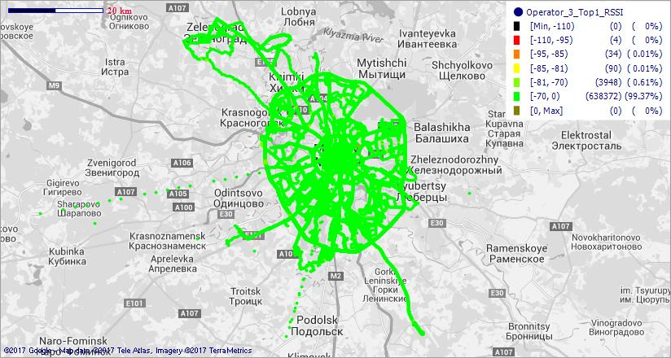
GSM покрытие - оператор (сканнер)
MTS_RUS

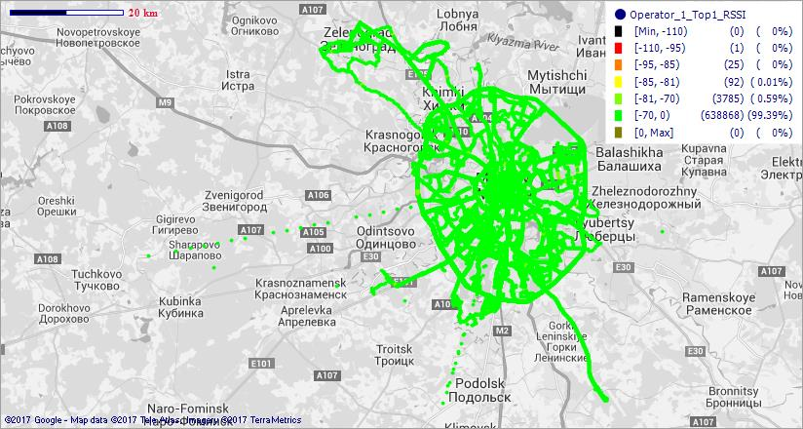

MegaFon_RUS



Beeline_RUS

WCDMA сканер
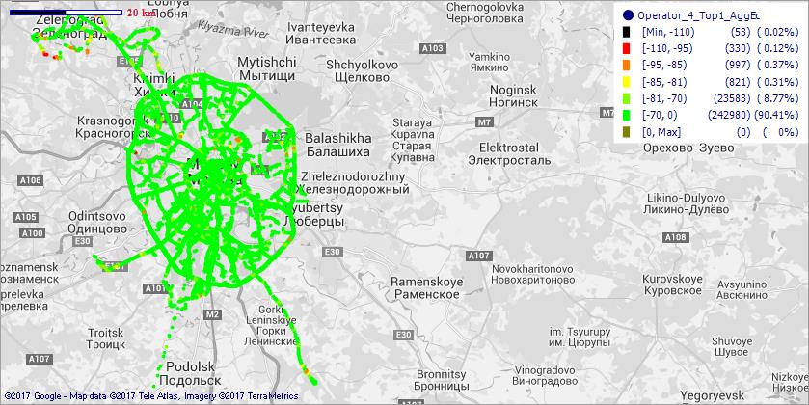
WCDMA покрытие - оператор (сканнер)
MTS_RUS

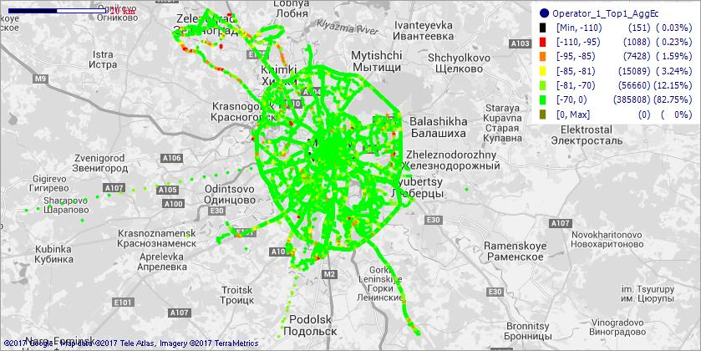

MegaFon_RUS



Beeline_RUS

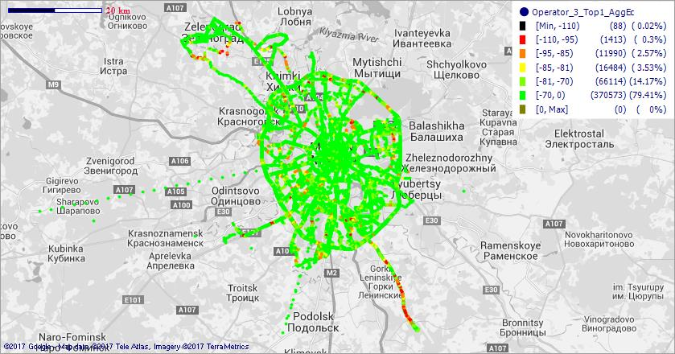

TELE2_RUS

LTE сканер
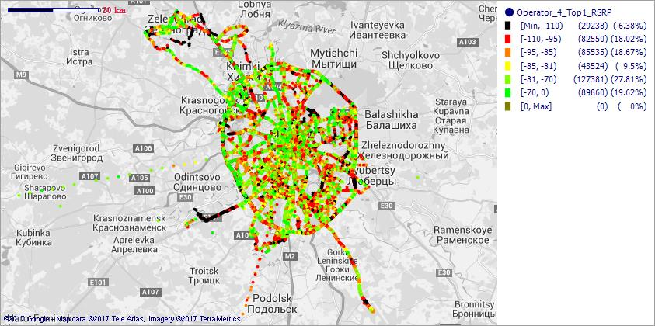
LTE покрытие - оператор (сканнер)
MTS_RUS

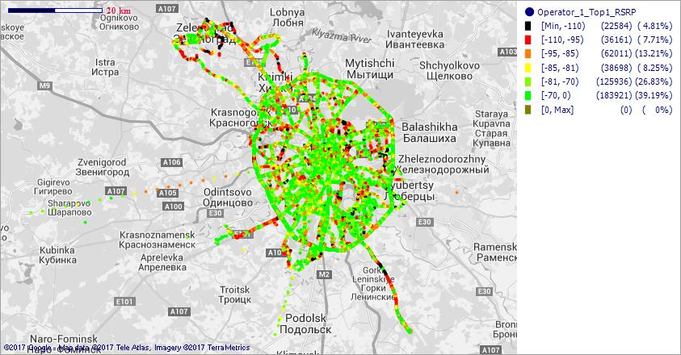

MegaFon_RUS

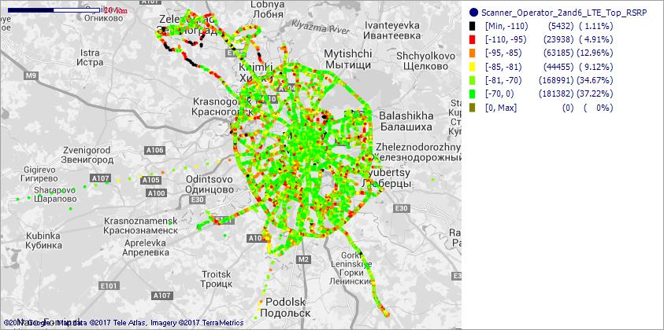

Beeline_RUS

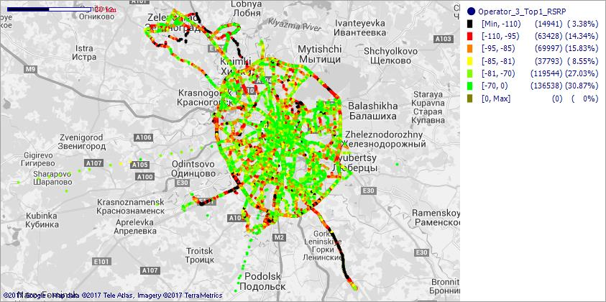

TELE2_RUS

